Тест-кейсы
 |  |  |  |  |  | Провалено | 0 | 0 | 0 | 0 | 0
 |  |  |  |  |  | Пройденно | 14 | 11 | 11 | 11 | 11
 |  |  |  |  |  | Версия
 |  |  |  |  |  | Дата
 |  |  |  |  |  | Браузер | Chrome | Firefox | Safari | IE 11 | Opera
ID | Функциональная группа | Название теста | Подход |  | BUG |  | Результат | Результат | Результат | Результат | Результат
 |  |  | Шаги | Ожидаемый результат |  | Приоритет
1 | Регистрация на сайте Amazon | Регистрация на сайте Amazon с корректным вводом электронной почты | 1. Перейти по адресу: https://www.amazon.com/ 2. Навести курсор на область “Hello, sign in Account & Lists” справа от поисковой строки. 3. В появившемся поле нажать на кнопку "Sign in" или на гиперссылку "Start here", располженную под кнопкой "Sign in". 4. Нажать на кнопку "Create your Amason account". 5. Заполнить все поля ("Your name", "Email", "Password", "Re-enter password") корректной информацией и нажать кнопку "Create your Amazon account". 6. Заполнить поле "Enter OTP", пароль придет на указанную почту, и нажать кнопку "Verify". | 1. Отобразилась главная страница Amason. 2. Отобразилась область “Hello, sign in Account & Lists”. 3. Произошел переход на новую страницу при нажатии на кнопку "Sign in" и при нажатии на гиперссылку. 4. Произошел переход на новую страницу при нажатии на кнопку "Create your Amason account". 5. Произошел переход на новую страницу после заполнения всех полей и нажатии кнопки "Create your Amason account". 6. Пользователь получает сообщение на указанную электронную почту, в котором содержится дальнейшая информация для успешной регистрации. После ввода пароля и нажатия кнопки "Verify" происходит переход на главную страницу Amazon. | Регистрация прошла успешно. | P1 | passed | passed | passed | passed | passed
 |  | Регистрация на сайте Amazon с некорректным вводом электронной почты | 1. Перейти по адресу: https://www.amazon.com/ 2. Навести курсор на область “Hello, sign in Account & Lists” справа от поисковой строки. 3. В появившемся поле нажать на кнопку "Sign in" или на гиперссылку "Start here", располженную под кнопкой "Sign in". 4. Нажать на кнопку "Create your Amason account". 5. Заполнить все поля ("Your name", "Email", "Password", "Re-enter password") некорректной информацией касательно почты и нажать кнопку "Create your Amason account". 6. Заполнить поле "Enter OTP" и нажать кнопку "Verify". При ошибочном задании электронной почты необходимо перейти по гиперссылке "Change" и пройти пункты 5 и 6 заново. | 1. Отобразилась главная страница Amason. 2. Отобразилась область “Hello, sign in Account & Lists”. 3. Произошел переход на новую страницу при нажатии на кнопку "Sign in" и при нажатии на гиперссылку. 4. Произошел переход на новую страницу при нажатии на кнопку "Create your Amason account". 5. Произошел переход на новую страницу после заполнения всех полей и нажатии кнопки "Create your Amason account". 6. Пользователь получает сообщение на указанную электронную почту, в котором содержится дальнейшая информация для успешной регистрации. После ввода пароля и нажатия кнопки "Verify" происходит переход на главную страницу Amazon.
 |  | Регистрация на сайте Amazon с пустыми полями | 1. Перейти по адресу: https://www.amazon.com/ 2. Навести курсор на область “Hello, sign in Account & Lists” справа от поисковой строки. 3. В появившемся поле нажать на кнопку "Sign in" или на гиперссылку "Start here", располженную под кнопкой "Sign in". 4. Нажать на кнопку "Create your Amazon account". 5. Не заполнять поля ("Your name", "Mobile number or email", "Password", "Re-enter password") и нажать кнопку "Continue". | 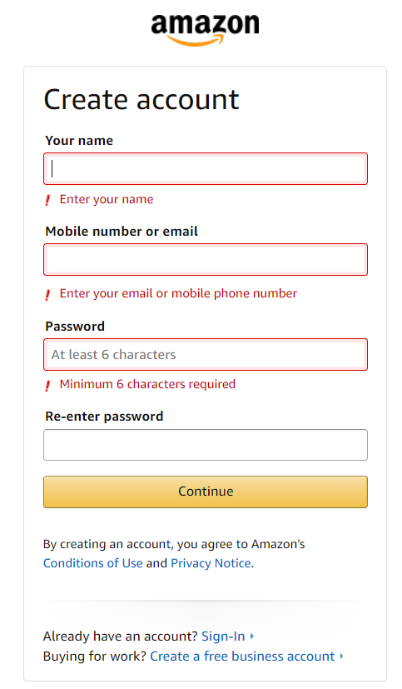 1. Отобразилась главная страница Amason. 2. Отобразилась область “Hello, sign in Account & Lists”. 3. Произошел переход на новую страницу при нажатии на кнопку "Sign in" и при нажатии на гиперссылку. 4. Произошел переход на новую страницу при нажатии на кнопку "Create your Amason account". 5. Незаполненные поля подсветились красным цветом. | Регистрация не осуществилась
 |  | Регистрация на сайте Amazon с вводом разных паролей (Password, Re-enter password) | 1. Перейти по адресу: https://www.amazon.com/ 2. Навести курсор на область “Hello, sign in Account & Lists” справа от поисковой строки. 3. В появившемся поле нажать на кнопку "Sign in" или на гиперссылку "Start here", располженную под кнопкой "Sign in". 4. Нажать на кнопку "Create your Amazon account". 5. Заполнить корректно поля "Your name", "Mobile number or email", ввести разные пароли в поля "Password" и "Re-enter password". Нажать кнопку "Verify email". | 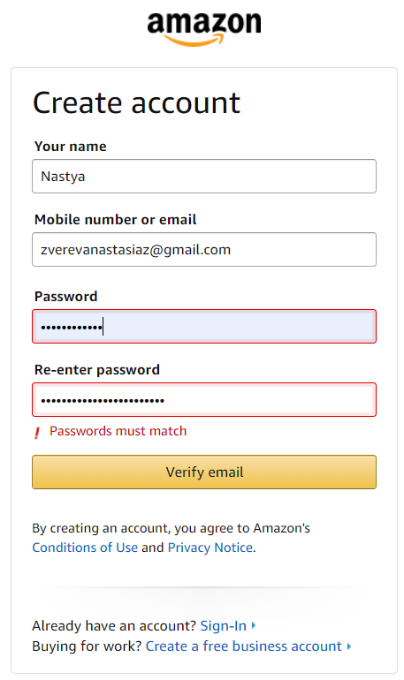 1. Отобразилась главная страница Amason. 2. Отобразилась область “Hello, sign in Account & Lists”. 3. Произошел переход на новую страницу при нажатии на кнопку "Sign in" и при нажатии на гиперссылку. 4. Произошел переход на новую страницу при нажатии на кнопку "Create your Amason account". 5. Неверно заполненные поля подсветились красным цветом.
2 | Авторизация на сайте Amazon | Авторизация существующего пользователя | 1. Перейти по адресу: https://www.amazon.com/ 2. Навести курсор на область “Hello, sign in Account & Lists” справа от поисковой строки. 3. В появившемся поле нажать на кнопку "Sign in". 4. Заполнить поле "Email or mobile phone number" и нажать кнопку "Continue". 5. Заполнить поле "Password" и нажать кнопку "Sign-In". | 1. Отобразилась главная страница Amason. 2. Отобразилась область “Hello, sign in Account & Lists”. 3. Произошел переход на новую страницу при нажатии на кнопку "Sign in" и при нажатии на гиперссылку. 4. Произошел переход на новую страницу при нажатии на кнопку "Continue". 5. Произошел переход на главную страницу Amason при нажатии кнопки "Sign-In". | Авторизация прошла успешно | P1 | passed | passed | passed | passed | passed
 |  | Авторизация с пустым полем | 1. Перейти по адресу: https://www.amazon.com/ 2. Навести курсор на область “Hello, sign in Account & Lists” справа от поисковой строки. 3. В появившемся поле нажать на кнопку "Sign in". 4. Не заполнять поле "Email or mobile phone number" и нажать кнопку "Continue". | 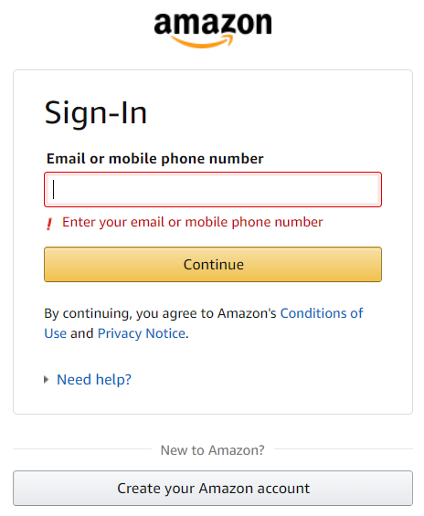 1. Отобразилась главная страница Amason. 2. Отобразилась область “Hello, sign in Account & Lists”. 3. Произошел переход на новую страницу при нажатии на кнопку "Sign in" и при нажатии на гиперссылку. 4. Незаполненное поле подсветилось красным цветом.
 | Учетная запись на Amazon | Изменение имени в учетной записи | 1. Перейти по адресу: https://www.amazon.com/ 2. Навести курсор на область “Hello, *имя пользователя* Account & Lists” справа от поисковой строки. 3. В появившемся поле нажать "Account". 4. Нажать на область "Login & security". 5. Нажать кнопку "Edit", расположенную справа от "Name". 6. В поле "New name" ввести новое имя и нажать "Save changes". | 1. Отобразилась главная страница Amason. 2. Отобразилась область “Hello, *имя пользователя* Account & Lists”. 3. Произошел переход на страницу "Your Account". 4. Произошел переход на страницу "Login & security". 5. Произошел переход на страницу "Change your name". 6. Произошел переход на страницу "Login & security" и появилось окно с надписью "Success You have successfully modified your account!".
 |  | Добавление мобильного номера в учетной записи | 1. Перейти по адресу: https://www.amazon.com/ 2. Навести курсор на область “Hello, *имя пользователя* Account & Lists” справа от поисковой строки. 3. В появившемся поле нажать "Account". 4. Нажать на область "Login & security". 5. Нажать кнопку "Add", расположенную справа от "Mobile Phone Number:". 6. В поле "Mobile number" выбрать регион и корректно ввести номер телефона, затем нажать "Continue". 7. Нажать кнопку "Ok". 8. Заполнить поле "Enter OTP" | 1. Отобразилась главная страница Amazon. 2. Отобразилась область “Hello, *имя пользователя* Account & Lists”. 3. Произошел переход на страницу "Your Account". 4. Произошел переход на страницу "Login & security". 5. Произошел переход на страницу "Add Mobile Phone Number". 6. Появилось окно "Verification Required". 7. Произошел переход на страницу "Verify mobile number". 8. Пароль не пришел на телефон. | Не работает.
 |  | Изменение пароля от учетной записи | 1. Перейти по адресу: https://www.amazon.com/ 2. Навести курсор на область “Hello, *имя пользователя* Account & Lists” справа от поисковой строки. 3. В появившемся поле нажать "Account". 4. Нажать на область "Login & security". 5. Нажать кнопку "Edit", расположенную справа от "Password". 6. Заполнить поля "Current password", "New password", "Reenter new password" и нажать "Save changes". | 1. Отобразилась главная страница Amason. 2. Отобразилась область “Hello, *имя пользователя* Account & Lists”. 3. Произошел переход на страницу "Your Account". 4. Произошел переход на страницу "Login & security". 5. Произошел переход на страницу "Change password". 6. Произошел переход на страницу "Login & security" и появилось окно с надписью "Success You have successfully modified your account!".
 |  | Изменение пароля от учетной записи с неверным вводом текущего пароля | 1. Перейти по адресу: https://www.amazon.com/ 2. Навести курсор на область “Hello, *имя пользователя* Account & Lists” справа от поисковой строки. 3. В появившемся поле нажать "Account". 4. Нажать на область "Login & security". 5. Нажать кнопку "Edit", расположенную справа от "Password". 6. Заполнить поле "Current password"неверным паролем, заполнить поля"New password", "Reenter new password" и нажать "Save changes". | 1. Отобразилась главная страница Amason. 2. Отобразилась область “Hello, *имя пользователя* Account & Lists”. 3. Произошел переход на страницу "Your Account". 4. Произошел переход на страницу "Login & security". 5. Произошел переход на страницу "Change password". 6. Появляется окно с сообщением об ошибке: "There was a problem Your email or password was incorrect. Please try again."
 |  | Изменение пароля от учетной записи с разным новым и повторно введенным новым паролем | 1. Перейти по адресу: https://www.amazon.com/ 2. Навести курсор на область “Hello, *имя пользователя* Account & Lists” справа от поисковой строки. 3. В появившемся поле нажать "Account". 4. Нажать на область "Login & security". 5. Нажать кнопку "Edit", расположенную справа от "Password". 6. Заполнить поле "Current password", заполнить поля "New password" и "Reenter new password" разными паролями и нажать "Save changes". | 1. Отобразилась главная страница Amason. 2. Отобразилась область “Hello, *имя пользователя* Account & Lists”. 3. Произошел переход на страницу "Your Account". 4. Произошел переход на страницу "Login & security". 5. Произошел переход на страницу "Change password". 6. Появляется окно с сообщением об ошибке: "There was a problem Passwords must match".
3 | Поиск товара на сайте Amazon | Поиск товара при помощи поисковой строки с выбором категорий через быстрый поиск | 1. Перейти по адресу: https://www.amazon.com/ 2. Кликнуть клавишу "All" в левой части поисковой строки. В раскрывшемся списке выбрать необходимую категорию товара. 3. В поисковой строке начать писать слово/несколько слов и выбрать из выпадающих интересующее. | 1. Отобразилась главная страница Amazon. 2. При нажатии клавиши "All" выпадает список категорий товаров. При выборе определенной категории поиск осуществялется в ее пределах. 3. При вводе наименования под поисковой строкой выпадает список наименований товаров, которые пользователь мог иметь в виду. | Поиск товара осуществлен успешно. | P1 | passed | passed | passed | passed | passed
 |  | Поиск товара при помощи поисковой строки c выбором категорий | 1.Перейти по адресу: https://www.amazon.com/ 2. Кликнуть клавишу "All" в левой части поисковой строки. В раскрывшемся списке выбрать необходимую категорию товара. 3. В поисковой строке написать наименование необходимого товара и нажать значок лупы в правой части поисковой строки. | 1. Отобразилась главная страница Amazon. 2. При нажатии клавиши "All" выпадает список категорий товаров. При выборе определенной категории поиск осуществляется в ее пределах. 3. При вводе наименования и нажатия значка лупы на странице отображаются товары, соответствующие искомому наименованию. | Поиск товара осуществлен успешно. | P1 | passed
 |  | Поиск товара при помощи поисковой строки без выбора категорий через быстрый поиск | 1. Перейти по адресу: https://www.amazon.com/ 2. В поисковой строке начать писать слово/несколько слов и выбрать из выпадающих интересующее. | 1. Отобразилась главная страница Amazon. 2. При вводе наименования под поисковой строкой выпадает список наименований товаров, которые пользователь мог иметь в виду. | Поиск товара осуществлен успешно. | P1 | passed
 |  | Поиск товара при помощи поисковой строки без выбора категорий | 1. Перейти по адресу: https://www.amazon.com/ 2. В поисковой строке написать наименование необходимого товара и нажать значок лупы в правой стороне поисковой строки. | 1. Отобразилась главная страница Amazon. 2. При вводе наименования и нажатия значка лупы на странице отображаются товары, соответствующие искомому наименованию. | Поиск товара осуществлен успешно. | P1 | passed
 | Заказ товара с Amazon | Позитивный заказ товара авторизованного пользователя | 1. Перейти по адресу: https://www.amazon.com/ 2. В поисковой строке ввести наименование интересующего товара и нажать значок лупы. 3. Нажать кнопку "Buy Now". 4. Заполнить поле "Password" и нажать кнопку "Sign-In". 5. Заполнить поля области "Select a shipping address" некорректной информацией (английские буквы и цифры) в поле "Phone number" и нажать кнопку "Use this address". 6. Нажать кнопку "Add a credit or debit card" и в появившемся окне ввести данные карты, затем нажать кнопку "Add your card". 7. Выбрать валюту карты и нажать кнопку "Continue" с правой стороны. 8. Нажать кнопку "Proceed to checkout". 9. Нажать кнопку "Use this address". 10. Нажать кнопку "Place your order in RUB". | 1. Отобразилась главная страница Amazon. 2. Отобразилась страница с интересующим товаром. 3. Произошел переход на страницу, на которой необходимо заполнить поле "Password". 4. Произошел переход на страницу, на которой необходимо заполнить все поля области "Select a shipping address". 5. Произошел переход на страницу с выбором способа оплаты "Select a payment method". 6. Произошел переход на страницу, на которой стала отображаться добавленная карта для оплаты. 7. Произошел переход на страницу с выбранным товаром. 8. Произошел переход на страницу, на которой необходимо выбрать адрес доставки "Choose a billing address". 9. Произошел переход на старницу, на которой отображается информация о заказе "Review your order". 10. Произошел переход на старицу, информирующую пользователя, что заказ оформлен и дальнейшая информация будет отправлена по почте. | Заказ товара осуществлен
 |  | Заказ товара авторизованного пользователя с вводом некорректного номера телефона | 1. Перейти по адресу: https://www.amazon.com/ 2. В поисковой строке ввести наименование интересующего товара и нажать значок лупы. 3. Нажать кнопку "Buy Now". 4. Заполнить поле "Password" и нажать кнопку "Sign-In". 5. Заполнить поля области "Select a shipping address" некорректной информацией (английские буквы и цифры) в поле "Phone number" и нажать кнопку "Use this address". 6. Нажать кнопку "Add a credit or debit card" и в появившемся окне ввести данные карты, затем нажать кнопку "Add your card". 7. Выбрать валюту карты и нажать кнопку "Continue" с правой стороны. 8. Нажать кнопку "Proceed to checkout". 9. Нажать кнопку "Use this address". 10. Нажать кнопку "Place your order in RUB". | 1. Отобразилась главная страница Amazon. 2. Отобразилась страница с интересующим товаром. 3. Произошел переход на страницу, на которой необходимо заполнить поле "Password". 4. Произошел переход на страницу, на которой необходимо заполнить все поля области "Select a shipping address". 5. Произошел переход на страницу с выбором способа оплаты "Select a payment method". 6. Произошел переход на страницу, на которой стала отображаться добавленная карта для оплаты. 7. Произошел переход на страницу с выбранным товаром. 8. Произошел переход на страницу, на которой необходимо выбрать адрес доставки "Choose a billing address". 9. Произошел переход на старницу, на которой отображается информация о заказе "Review your order". 10. Произошел переход на старицу, информирующую пользователя, что заказ оформлен и дальнейшая информация будет отправлена по почте. | Заказ товара осуществлен
 |  | Заказ товара авторизованного пользователя с вводом некорректного номера телефона и данных карты для оплаты | 1. Перейти по адресу: https://www.amazon.com/ 2. В поисковой строке ввести наименование интересующего товара и нажать значок лупы. 3. Нажать на кнопку "Buy Now". 4. Заполнить поле "Password" и нажать "Sign-In". 5. Заполнить поля области "Select a shipping address" некорректной информацией в поле "Phone number" и нажать "Use this address". 6. Нажимаем кнопку "Add a credit or debit card" и в появившемся окне вводим неверные данные карты. | 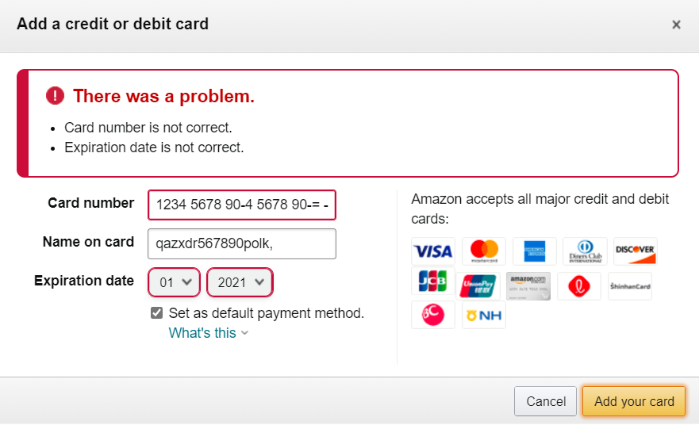 1. Отобразилась главная страница Amazon. 2. Отобразилась страница с интересующим товаром. 3. Произошел переход на страницу, на которой необходимо заполнить поле "Password". 4. Произошел переход на страницу, на которой необходимо заполнить все поля области "Select a shipping address". 5. Произошел переход на страницу с выбором способа оплаты "Select a payment method". 6. Не корректно заполненные поля подсветились красным цветом. | Заказ товара не осуществлен
 |  | Заказ товара авторизованного пользователя с вводом некорректного номера телефона и пустыми полями данных карты для оплаты | 1. Перейти по адресу: https://www.amazon.com/ 2. В поисковой строке ввести наименование интересующего товара и нажать значок лупы. 3. Нажать на кнопку "Buy Now". 4. Заполнить поле "Password" и нажать "Sign-In". 5. Заполнить поля области "Select a shipping address" некорректной информацией в поле "Phone number" и нажать "Use this address". 6. Нажимаем кнопку "Add a credit or debit card" и в появившемся окне не заполняем данные карты. | 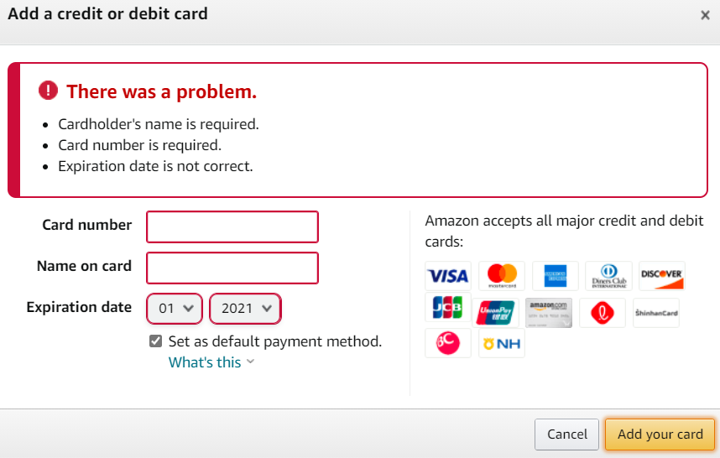 1. Отобразилась главная страница Amazon. 2. Отобразилась страница с интересующим товаром. 3. Произошел переход на страницу, на которой необходимо заполнить поле "Password". 4. Произошел переход на страницу, на которой необходимо заполнить все поля области "Select a shipping address". 5. Произошел переход на страницу с выбором способа оплаты "Select a payment method". 6. Незаполненные поля подсветились красным цветом. | Заказ товара не осуществлен
 |  | Заказ товара авторизованного пользователя с вводом некорректной информации адреса доставки | 1. Перейти по адресу: https://www.amazon.com/ 2. В поисковой строке ввести наименование интересующего товара и нажать значок лупы. 3. Нажать на кнопку "Buy Now". 4. Заполнить поле "Password" и нажать "Sign-In". 5. Заполнить поля области "Select a shipping address" некорректной информацией и нажать "Use this address". | 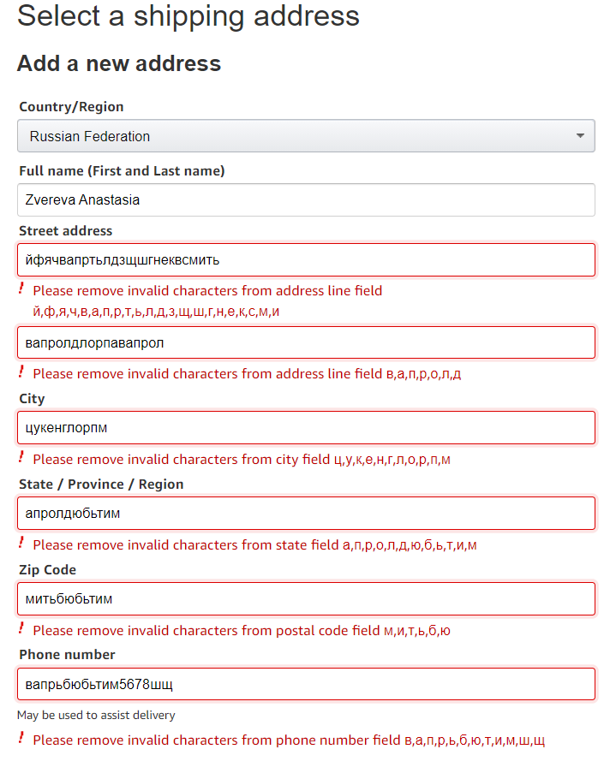 1. Отобразилась главная страница Amazon. 2. Отобразилась страница с интересующим товаром. 3. Произошел переход на страницу, на которой необходимо заполнить поле "Password". 4. Произошел переход на страницу, на которой необходимо заполнить все поля области "Select a shipping address". 5. Не корректно заполненные поля подсветились красным цветом. | Заказ товара не осуществлен
 |  | Заказ товара с вводом корректной информации адреса доставки на русском языке | 1. Перейти по адресу: https://www.amazon.com/ 2. В поисковой строке ввести наименование интересующего товара и нажать значок лупы. 3. Нажать на кнопку "Buy Now". 4. Заполнить поле "Password" и нажать "Sign-In". 5. Заполнить поля области "Select a shipping address" корректной информацией и нажать "Use this address". | 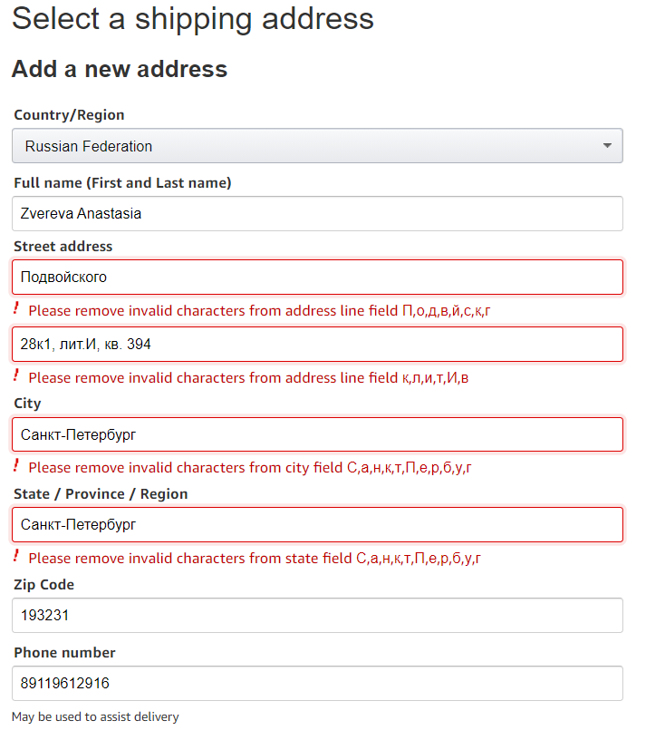 1. Отобразилась главная страница Amazon. 2. Отобразилась страница с интересующим товаром. 3. Произошел переход на страницу, на которой необходимо заполнить поле "Password". 4. Произошел переход на страницу, на которой необходимо заполнить все поля области "Select a shipping address". 5. Заполненные поля с русскими буквами подсветились красным цветом.
 |  | Заказ товара без ввода адреса доставки | 1. Перейти по адресу: https://www.amazon.com/ 2. В поисковой строке ввести наименование интересующего товара и нажать значок лупы. 3. Нажать на кнопку "Buy Now". 4. Заполнить поле "Password" и нажать "Sign-In". 5. Не заполнять поля области "Select a shipping address". | 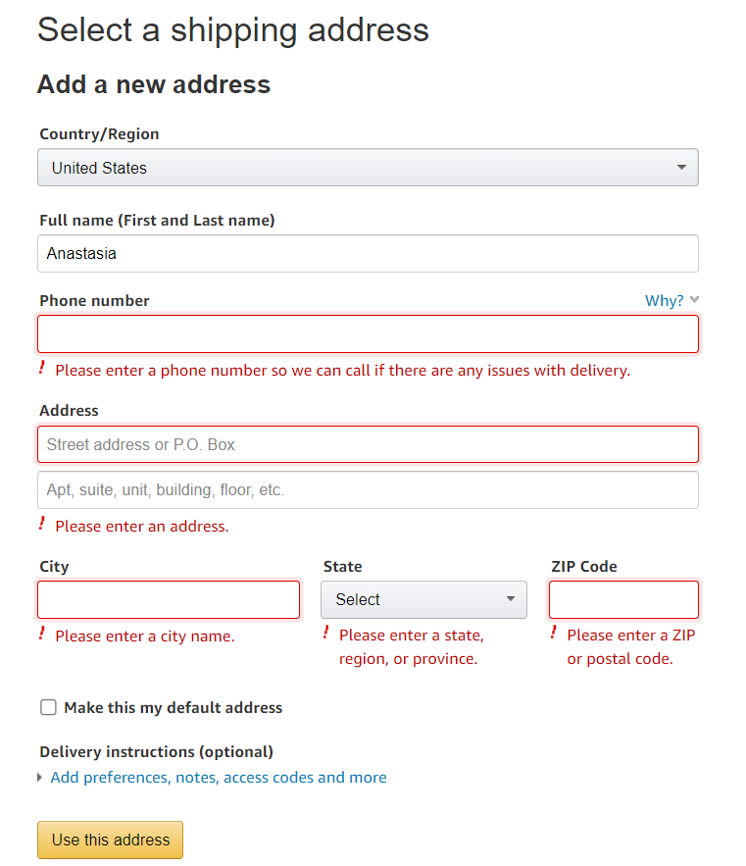 1. Отобразилась главная страница Amazon. 2. Отобразилась страница с интересующим товаром. 3. Произошел переход на страницу, на которой необходимо заполнить поле "Password". 4. Произошел переход на страницу, на которой необходимо заполнить все поля области "Select a shipping address". 5. Незаполненные поля подсветились красным цветом. | Заказ товара не осуществлен
 | Корзина на Amazon | Добавление товара в корзину | 1. Перейти по адресу: https://www.amazon.com/ 2. В поисковой строке ввести наименование интересующего товара и нажать значок лупы. 3. Нажать кнопку "Add to Cart". 4. Нажать кнопку "Cart". | 1. Отобразилась главная страница Amazon. 2. Отобразилась страница с интересующим товаром. 3. Произошел переход на страницу с выбранным товаром. 4. Произошел переход в корзину "Shopping Cart". | Успешно работает.
 |  | Увеличение количества товара в корзине с пересчетом общей суммы заказа | 1. Перейти по адресу: https://www.amazon.com/ 2. В поисковой строке ввести наименование интересующего товара и нажать значок лупы. 3. Нажать кнопку "Add to Cart". 4. Нажать кнопку "Cart". 5. Нажать кнопку "Qty" и выбрать нужное количество товара или ввести вручную, если товара нужно больше 10 штук. | 1. Отобразилась главная страница Amazon. 2. Отобразилась страница с интересующим товаром. 3. Произошел переход на страницу с выбранным товаром. 4. Произошел переход в корзину "Shopping Cart". 5. Увеличилось количество товара и сумма заказа. | Успешно работает.
 |  | Удаление товара из корзины | 1. Перейти по адресу: https://www.amazon.com/ 2. В поисковой строке ввести наименование интересующего товара и нажать значок лупы. 3. Нажать кнопку "Add to Cart". 4. Нажать кнопку "Cart". 5. Нажать кнопку "Delete". | 1. Отобразилась главная страница Amazon. 2. Отобразилась страница с интересующим товаром. 3. Произошел переход на страницу с выбранным товаром. 4. Произошел переход в корзину "Shopping Cart". 5. Товар удалился из корзины. | Успешно работает.
4 | Работоспособность кнопок Amazon | Работоспособность кнопки "All" | 1. Перейти по адресу: https://www.amazon.com/ 2. Нажать кнопку "All", расположенную в левой части главной страницы. | 1. Отобразилась главная страница Amazon. 2. При нажатии на кнопку "All" отображается главное меню. | Успешно работает. | P2 | passed | passed | passed | passed | passed
5 |  | Работоспособность кнопки "Todays' Deals" | 1. Перейти по адресу: https://www.amazon.com/ 2. Нажать кнопку "Today's Deals", расположенную в левой части главной страницы. | 1. Отобразилась главная страница Amazon. 2. При нажатии на кнопку "Today's Deals" отображаются товары, которые можно приобрести на выгодных условиях. | Успешно работает. | Р2 | passed | passed | passed | passed | passed
6 |  | Работоспособность кнопки "Customer Service" | 1. Перейти по адресу: https://www.amazon.com/ 2. Нажать кнопку "Customer Service", расположенную в левой части главной страницы. | 1. Отобразилась главная страница Amazon. 2. При нажатии на кнопку "Customer Service" появляется страница, на которой указана вся необходимая информация для покупателя в случае возникновения трудностей при пользовании Amazon. | Успешно работает. | Р2 | passed | passed | passed | passed | passed
7 |  | Работоспособность кнопки "Buy Again" | 1. Перейти по адресу: https://www.amazon.com/ 2. Нажать кнопку "Buy Again", расположенную в левой части главной страницы. | 1. Отобразилась главная страница Amazon. 2. При нажатии на кнопку "Buy Again" появляется страница, на которой отражается информация о рекомендуемых товарах, которые можно повторно купить, а также популярные товары. | Успешно работает. | Р2 | passed | passed | passed | passed | passed
8 |  | Работоспособность кнопки "Browsing History" | 1. Перейти по адресу: https://www.amazon.com/ 2. Нажать кнопку "Browsing History", расположенную в левой части главной страницы. | 1. Отобразилась главная страница Amazon. 2. При нажатии на кнопку "Browsing History" появляется страница, на которой отражается список просмотренных товаров. | Успешно работает. | Р2 | passed | passed | passed | passed | passed
9 |  | Работоспособность кнопки "Gift Cards" | 1. Перейти по адресу: https://www.amazon.com/ 2. Нажать кнопку "Gift Cards", расположенную в левой части главной страницы. | 1. Отобразилась главная страница Amazon. 2. При нажатии на кнопку "Gift Cards" появляется страница, на которой отражается информация о покупке и пополнении баланса подарочных карт от различных брендов. | Успешно работает. | Р2 | passed | passed | passed | passed | passed
10 |  | Работоспособность кнопки "Registry" | 1. Перейти по адресу: https://www.amazon.com/ 2. Нажать кнопку "Registry", расположенную в левой части главной страницы. | 1. Отобразилась главная страница Amazon. 2. При нажатии на кнопку "Registry" появляется страница, на которой отражается информация о поиске подарков под конкретные случаи жизни (свадьба, рождение детей, день рождения или другой праздник). | Успешно работает. | Р2 | passed | passed | passed | passed | passed
11 |  | Работоспособность кнопки "Sell" | 1. Перейти по адресу: https://www.amazon.com/ 2. Нажать кнопку "Sell", расположенную в левой части главной страницы. | 1. Отобразилась главная страница Amazon. 2. При нажатии на кнопку "Sell" появляется страница, на которой отражается информация о возможности стать продавцом Amazon. | Успешно работает. | Р2 | passed | passed | passed | passed | passed
12 |  | Работоспособность кнопки "Amazon's response to COVID-19" | 1. Перейти по адресу: https://www.amazon.com/ 2. Нажать кнопку "Amazon's response to COVID-19", расположенную в правой части главной страницы. | 1. Отобразилась главная страница Amazon. 2. При нажатии на кнопку "Amazon's response to COVID-19" появляется страница, представляющая собой блог о том, как команда Amazon поддерживает своих сотрудников, помогает клиентам, оказывает помощь населению и проводит исследования во время пандемии COVID-19.
13 |  | Работоспособность кнопки "amazon" | 1. Перейти по адресу: https://www.amazon.com/ 2. Нажать кнопку "amazon", расположенной в левом углу главной страницы. | 1. Отобразилась главная страница Amazon. 2. При нажатии на кнопку "amazon" появляется главная страница Amazon.
14 |  | Работоспособность кнопки "Back to top" | 1. Перейти по адресу: https://www.amazon.com/ 2. Нажать кнопку "Back to top", расположенной внизу главной страницы. | 1. Отобразилась главная страница Amazon. 2. При нажатии на кнопку "Back to top" пользователь возвращается наверх главной страницы.
15 |  | Работоспособность кнопки "Careers" | 1. Перейти по адресу: https://www.amazon.com/ 2. Нажать кнопку "Careers", расположенной внизу главной страницы. | 1. Отобразилась главная страница Amazon. 2. При нажатии на кнопку "Careers" пользователь переходит на новую страницу по поиску работы в Amazon.
16 |  | Работоспособность кнопки "Blog" | 1. Перейти по адресу: https://www.amazon.com/ 2. Нажать кнопку "Blog", расположенной внизу главной страницы. | 1. Отобразилась главная страница Amazon. 2. При нажатии на кнопку "Blog" пользователь переходит в блог Amazon. | Успешно работает
17 |  | Работоспособность кнопки "About Amazon" | 1. Перейти по адресу: https://www.amazon.com/ 2. Нажать кнопку "About Amazon", расположенной внизу главной страницы. | 1. Отобразилась главная страница Amazon. 2. При нажатии на кнопку "About Amazon" пользователь переходит в блог Amazon. | Успешно работает. !НО одинаково (Blog = About Amazon)
18 |  | Работоспособность кнопки "Investor Relations" | 1. Перейти по адресу: https://www.amazon.com/ 2. Нажать кнопку "Investor Relations", расположенной внизу главной страницы. | 1. Отобразилась главная страница Amazon. 2. При нажатии на кнопку "Investor Relations" пользователь переходит в блог, посвященный инвесторам Amazon.
19 |  | Работоспособность кнопки "Amazon Devices" | 1. Перейти по адресу: https://www.amazon.com/ 2. Нажать кнопку "Amazon Devices", расположенной внизу главной страницы. | 1. Отобразилась главная страница Amazon. 2. При нажатии на кнопку "Amazon Devices" пользователь переходит на страницу с устройствами Amazon.
20
21
22
23
24
25
26
27
28
29
30
31
32
33
34
35
36
37
38
39
40
41
42
43
44
45
46
47
48
49
50
51
 |  | Общее количество тестов | 41

